ユーザー情報 - 画面詳細設計仕様書
フロントページ画面詳細設計書
サブシステムID |  | サブシステム名 | ホテル管理システム | 作成日 | 2025-02-20 | 作成者 | 林诗卉
機能ID | LA0002 | 機能名 | ユーザー情報API | 更新日 |  | 更新者
画面レイアウト
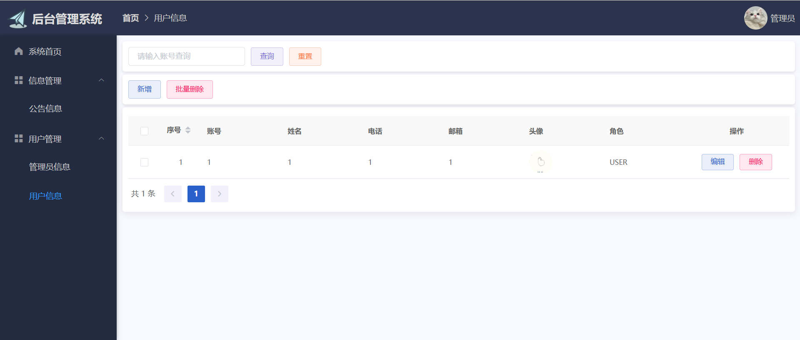

処理詳細
ユーザー情報の編集
ユーザー情報の追加
ユーザー情報の削除
ユーザー情報の検索

イベント概要
No | 詳細 | イベント名 | イベント分類 | 処理説明
1 | ◯ | 編集ボタン押下 | ボタン押下
2 | ◯ | 追加ボタン押下 | ボタン押下
３ | ◯ | 削除ボタン押下 | ボタン押下
４ | ◯ | 検索ボタン押下 | ボタン押下
イベント詳細
イベントNo | 1 | イベント名 | 編集ボタン押下
<insert id="insert" parameterType="com.example.entity.User" useGeneratedKeys="true"> insert into user <trim prefix="(" suffix=")" suffixOverrides=","> <if test="id != null">id,</if> <if test="username != null">username,</if> <if test="password != null">password,</if> <if test="name != null">name,</if> <if test="phone != null">phone,</if> <if test="email != null">email,</if> <if test="avatar != null">avatar,</if> <if test="role != null">role,</if> <if test="account != null">account,</if> </trim> <trim prefix="values (" suffix=")" suffixOverrides=","> <if test="id != null">#{id},</if> <if test="username != null">#{username},</if> <if test="password != null">#{password},</if> <if test="name != null">#{name},</if> <if test="phone != null">#{phone},</if> <if test="email != null">#{email},</if> <if test="avatar != null">#{avatar},</if> <if test="role != null">#{role},</if> <if test="account != null">#{account},</if> </trim> </insert>

画面項目定義
No | 項目名 | 項目分類 | 必須 | 必須条件 | 初期値 | ソート可否 | 取得要素
1 | ユーザー番号 | テキスト
2 | ユーザー名 | テキスト
3 | 電話番号 | テキスト
4 | メールアドレス | テキスト
5 | 画像 | テキスト
6 | 役割 | テキスト
7 | 編集 | ボタン
8 | 追加 | ボタン
9 | 削除 | ボタン
10 | 検索 | ボタン

